Worksheet
視能訓練士 | 2016 | 人体の構造と機能及び心身の発達・加齢 |  | 2016_co_16_pm001
 |  | 副交感神経のシナプスに存在する受容体はどれか。
 |  | 1 | アデノシン受容体
 |  | 2 | アドレナリン受容体
 |  | 3 | ドパミン受容体
 |  | 4 | ヒスタミン受容体
 |  | 5 | ムスカリン受容体 | 正解
視能訓練士 | 2016 | 人体の構造と機能及び心身の発達・加齢 |  | 2016_co_16_pm002
 |  | 免疫担当細胞はどれか。2つ選べ。
 |  | 1 | T細胞 | 正解
 |  | 2 | 赤血球
 |  | 3 | 形質細胞 | 正解
 |  | 4 | 内皮細胞
 |  | 5 | 希突起膠細胞
視能訓練士 | 2016 | 人体の構造と機能及び心身の発達・加齢 |  | 2016_co_16_pm003
 |  | 交感神経の作用はどれか。
 |  | 1 | 縮 瞳
 |  | 2 | 血圧低下
 |  | 3 | 瞼裂狭小
 |  | 4 | 発汗減少
 |  | 5 | 心拍数増加 | 正解
視能訓練士 | 2016 | 視覚機能の基礎と検査機器（眼解剖） |  | 2016_co_16_pm004
 |  | 水晶体について正しいのはどれか。
 |  | 1 | 紫外線を吸収しない。
 |  | 2 | 加齢によって厚くなる。 | 正解
 |  | 3 | 前囊よりも後囊の方が厚い。
 |  | 4 | 加齢によって不溶性蛋白が減少する。
 |  | 5 | 水晶体上皮細胞は房水中に吸収される。
視能訓練士 | 2016 | 視覚機能の基礎と検査機器（眼解剖） |  | 2016_co_16_pm005
 |  | 最も眼球後方にあるのはどれか。
 |  | 1 | Bowman膜
 |  | 2 | Bruch膜 | 正解
 |  | 3 | Descemet膜
 |  | 4 | 外境界膜
 |  | 5 | 内境界膜
視能訓練士 | 2016 | 疾病と障害の成り立ち及び回復過程の促進 |  | 2016_co_16_pm006
 |  | 膠原病でないのはどれか。
 |  | 1 | 関節リウマチ
 |  | 2 | 強皮症
 |  | 3 | 結節性硬化症 | 正解
 |  | 4 | 全身性エリテマトーデス
 |  | 5 | 多発性筋炎
視能訓練士 | 2016 | 視覚機能の基礎と検査機器（眼解剖） |  | 2016_co_16_pm007
 |  | 健常成人の解剖学的計測値として誤っているのはどれか。
 |  | 1 | 角膜径 -- 12mm
 |  | 2 | 角膜内皮細胞密度 -- 3,000個/mm<sup>2</sup>
 |  | 3 | 中心角膜厚 -- 600μm
 |  | 4 | 角膜屈折力 -- 20D | 正解
 |  | 5 | 前房深度 -- 3.5mm
視能訓練士 | 2016 | 眼疾病学 |  | 2016_co_16_pm008
 |  | 身体表現性障害＜心因性視能障害＞のみでみられる視野異常はどれか。2つ選べ。
 |  | 1 | 管状視野 | 正解
 |  | 2 | 求心性視野狭窄
 |  | 3 | 半 盲
 |  | 4 | らせん状視野 | 正解
 |  | 5 | Mariotte盲点の拡大
視能訓練士 | 2016 | ロービジョン |  | 2016_co_16_pm009
 |  | ロービジョンケアの対象でないのはどれか。
 |  | 1 | 弱 視
 |  | 2 | 羞 明
 |  | 3 | 中心暗点
 |  | 4 | 調節麻痺 | 正解
 |  | 5 | 求心性視野狭窄
視能訓練士 | 2016 | 視覚機能の基礎と検査機器（眼解剖） |  | 2016_co_16_pm010
 |  | 前房隅角の構成要素でないのはどれか。
 |  | 1 | 角 膜
 |  | 2 | 強 膜
 |  | 3 | 虹 彩
 |  | 4 | 脈絡膜 | 正解
 |  | 5 | 毛様体
視能訓練士 | 2016 | 視覚機能の基礎と検査機器（眼解剖） |  | 2016_co_16_pm011
 |  | 支配神経と外眼筋の組合せで誤っているのはどれか。
 |  | 1 | 外転神経 -- 外直筋
 |  | 2 | 滑車神経 -- 上斜筋
 |  | 3 | 顔面神経 -- 眼輪筋
 |  | 4 | 交感神経 -- 瞼板筋
 |  | 5 | 動眼神経上枝 -- 下斜筋 | 正解
視能訓練士 | 2016 | 両眼視機能と眼球運動 |  | 2016_co_16_pm012
 |  | AC/A比が低いのはどれか。2つ選べ。
 |  | 1 | 斜位近視
 |  | 2 | 非屈折性調節性内斜視
 |  | 3 | 輻湊不全型間欠性外斜視 | 正解
 |  | 4 | アトロピン硫酸塩点眼後
 |  | 5 | ピロカルピン塩酸塩点眼後 | 正解
視能訓練士 | 2016 | 眼科検査学 |  | 2016_co_16_pm013
 |  | 光学式眼軸長測定について正しいのはどれか。
 |  | 1 | 紫外光で測定する。
 |  | 2 | 超音波Aモードよりも短くなる。
 |  | 3 | 角膜曲率半径によって影響される。
 |  | 4 | 網膜の内境界膜までの距離を測定している。
 |  | 5 | 超音波Aモードよりも水晶体混濁の軽い症例に適している。 | 正解
視能訓練士 | 2016 | 視覚生理学の基礎 |  | 2016_co_16_pm014
 |  | 色覚について正しいのはどれか。
 |  | 1 | 暗いところの方が色の区別はできやすい。
 |  | 2 | 色の3要素は色相、極度および密度である。
 |  | 3 | 錐体にはL錐体、M錐体およびS錐体がある。 | 正解
 |  | 4 | 最も色の区別ができるのは網膜の赤道部である。
 |  | 5 | 比視感度曲線のピークは暗くなると長波長側に移動する。
視能訓練士 | 2016 | 視覚機能の基礎と検査機器（眼解剖） |  | 2016_co_16_pm015
 |  | 健常成人において誤っているのはどれか。
 |  | 1 | 錐体の数 -- 600万個
 |  | 2 | 杆体の数 -- 1億2,000万個
 |  | 3 | 水晶体の厚さ -- 1.5mm | 正解
 |  | 4 | 限界フリッカ値 -- 40Hz
 |  | 5 | 視神経線維の本数 -- 100万本
視能訓練士 | 2016 | 視覚生理学の基礎 |  | 2016_co_16_pm016
 |  | 視野について正しいのはどれか。
 |  | 1 | 視野測定は暗順応後に行う。
 |  | 2 | Amsler chartは周辺の暗点検出に用いられる。
 |  | 3 | 小児では動的視野測定より静的視野測定の方が適している。
 |  | 4 | Goldmann視野計で視野測定をする際は、屈折矯正を遠方に合わせる。
 |  | 5 | Mariotte盲点は固視点から耳側に約15度、下方に約3度の位置にある。 | 正解
視能訓練士 | 2016 | 生理光学 |  | 2016_co_16_pm017
 |  | -10.00Dの眼鏡レンズで完全矯正されている近視眼に対して、コンタクトレンズを処方する場合、適切な度数［D］はどれか。 ただし、頂間距離は12mmとする。
 |  | 1 | -8
 |  | 2 | -9 | 正解
 |  | 3 | -10
 |  | 4 | -11
 |  | 5 | -12
視能訓練士 | 2016 | 生理光学 |  | 2016_co_16_pm018
 |  | 角膜の強主経線と弱主経線の曲率半径がそれぞれ7.90mmと8.20mmの場合、角膜乱視度数［D］はどれか。
 |  | 1 | 0.5
 |  | 2 | 1.5 | 正解
 |  | 3 | 2.5
 |  | 4 | 3.5
 |  | 5 | 4.5
視能訓練士 | 2016 | 生理光学 |  | 2016_co_16_pm019
 |  | 散瞳した場合に見えにくくなることに関係するのはどれか。2つ選べ。
 |  | 1 | γ 角
 |  | 2 | 角膜曲率半径
 |  | 3 | 瞳孔での回折
 |  | 4 | 角膜のコマ収差 | 正解
 |  | 5 | 水晶体の球面収差 | 正解
視能訓練士 | 2016 | 眼疾病学 |  | 2016_co_16_pm020
 |  | 片眼の視野異常を呈するのはどれか。
 |  | 1 | 下垂体腫瘍
 |  | 2 | 後頭葉梗塞
 |  | 3 | うっ血乳頭
 |  | 4 | 網膜色素変性
 |  | 5 | 裂孔原性網膜剥離 | 正解
視能訓練士 | 2016 | 保健医療福祉と視能障害のリハビリテーションの理念 |  | 2016_co_16_pm021
 |  | 視能訓練士が行う業務について正しいのはどれか。
 |  | 1 | 弱視視能矯正の健眼遮閉は医師の指示がなくても行える。
 |  | 2 | 医師の指示があっても超音波検査などの生理的検査はできない。
 |  | 3 | 視能訓練士が必要と判断すれば斜視・弱視の検査を行って良い。
 |  | 4 | 業務上知り得た秘密は視能訓練士をやめれば守秘義務はなくなる。
 |  | 5 | 視能訓練士は医師の具体的指示があれば散瞳薬・調節麻痺薬の点眼をしても良い。 | 正解
視能訓練士 | 2016 | 生理光学 |  | 2016_co_16_pm022
 |  | +1.00Dの遠視眼に対して開散光による検影法を行った場合、検査距離と反射光の状態との組合せで正しいのはどれか。2つ選べ。
 |  | 1 | 40cm -- -1.50Dのレンズで中和
 |  | 2 | 40cm -- +5.50Dのレンズで同行
 |  | 3 | 50cm -- 裸眼で同行 | 正解
 |  | 4 | 50cm -- -1.00Dのレンズで中和
 |  | 5 | 50cm -- +4.00Dのレンズで逆行 | 正解
視能訓練士 | 2016 | 視覚生理学の基礎 |  | 2016_co_16_pm023
 |  | パネルD-15とアノマロスコープの結果を図に示す。 診断はどれか。
 |  | 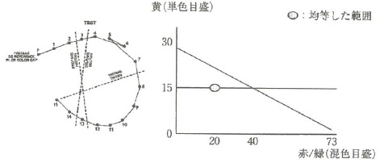
 |  | 1 | 1色覚
 |  | 2 | 1型2色覚
 |  | 3 | 2型2色覚
 |  | 4 | 1型3色覚
 |  | 5 | 2型3色覚 | 正解
視能訓練士 | 2016 | 斜視【斜視検査】 |  | 2016_co_16_pm024
 |  | 大型弱視鏡について正しいのはどれか。
 |  | 1 | 固視点の同定ができる。
 |  | 2 | 遠見眼位の測定をする。 | 正解
 |  | 3 | 緊張性輻湊が介入する。
 |  | 4 | 視野闘争が定量できる。
 |  | 5 | 両眼同時にγ角を測定する。
視能訓練士 | 2016 | 生理光学 |  | 2016_co_16_pm025
 |  | +2.00D=cyl-1.50D180°の屈折異常の矯正を行うとき、最小錯乱円を網膜上に合わせるのに必要な球面レンズの度数［D］はどれか。
 |  | 1 | 1.25 | 正解
 |  | 2 | 0.75
 |  | 3 | 0.5
 |  | 4 | 0.25
 |  | 5 | -0.25
視能訓練士 | 2016 | 両眼視機能と眼球運動 |  | 2016_co_16_pm026
 |  | 眼球運動の正常範囲で正しいのはどれか。
 |  | 1 | 内転位で角膜内縁が内眼角に達する。
 |  | 2 | 外転位で瞳孔外縁が外眼角に達する。
 |  | 3 | 内転位で瞳孔内縁が上下涙点を結ぶ線に達する。 | 正解
 |  | 4 | 外転位で角膜内縁が上下涙点を結ぶ線に達する。
 |  | 5 | 上転位で瞳孔下縁が内外眼角を結ぶ線に達する。
視能訓練士 | 2016 | 斜視【斜視検査】 |  | 2016_co_16_pm027
 |  | 調節性輻湊の測定に使用するのはどれか。2つ選べ。
 |  | 1 | アコモドポリレコーダ
 |  | 2 | 大型弱視鏡 | 正解
 |  | 3 | 複像検査
 |  | 4 | プリズム | 正解
 |  | 5 | レフラクトメータ
視能訓練士 | 2016 | 眼科検査学 |  | 2016_co_16_pm028
 |  | 細隙灯顕微鏡で行う涙液検査はどれか。2つ選べ。
 |  | 1 | 錦糸法
 |  | 2 | 涙液メニスカス | 正解
 |  | 3 | Schirmer試験Ⅱ法
 |  | 4 | 鼻刺激Schirmer試験
 |  | 5 | 涙液層破壊時間＜BUT＞ | 正解
視能訓練士 | 2016 | 眼疾病学 |  | 2016_co_16_pm029
 |  | 不正乱視が認められたため角膜形状解析装置による解析を行ったところ高次収差で高値で検出された。 正しいのはどれか。
 |  | 1 | LASIKの適応となる。
 |  | 2 | 角膜移植の適応となる。
 |  | 3 | 白内障の手術ができない。
 |  | 4 | 眼鏡で良好な視力が得られない。 | 正解
 |  | 5 | ハードコンタクトレンズで良好な視力が得られない。
視能訓練士 | 2016 | 斜視【斜視検査】 |  | 2016_co_16_pm030
 |  | 右眼に赤、左眼に緑の赤緑眼鏡を装用したWorth4灯試験で正しいのはどれか。
 |  | 1 | 左眼を遮閉すると赤が3灯見える。
 |  | 2 | 右眼に抑制があれば緑が2灯見える。
 |  | 3 | 左眼が優位眼であれば、白色灯は赤く見える。
 |  | 4 | 健常者では赤1灯と緑2灯の3灯が見える。
 |  | 5 | 正常対応の内斜視では赤と緑の5灯が見える。 | 正解
視能訓練士 | 2016 | 眼科検査学 |  | 2016_co_16_pm031
 |  | 眼底を観察できないのはどれか。
 |  | 1 | OCT
 |  | 2 | 倒像鏡
 |  | 3 | 直像鏡
 |  | 4 | レチノスコープ | 正解
 |  | 5 | 細隙灯顕微鏡と前置レンズ
視能訓練士 | 2016 | 眼科検査学 |  | 2016_co_16_pm032
 |  | 眼圧に影響を及ぼす因子でないのはどれか。
 |  | 1 | 体 位
 |  | 2 | 瞳孔径
 |  | 3 | 虹彩色 | 正解
 |  | 4 | 測定時刻
 |  | 5 | 体内水分量
視能訓練士 | 2016 | 眼科検査学 |  | 2016_co_16_pm033
 |  | Schirmer試験Ⅰ法について正しいのはどれか。
 |  | 1 | 15秒間の涙液分泌量を測定する。
 |  | 2 | 濾紙は下眼瞼の中央に挿入する。
 |  | 3 | 点眼薬を使用する。
 |  | 4 | 瞬目を制限する。
 |  | 5 | 正面視を促す。 | 正解
視能訓練士 | 2016 | 眼科検査学 |  | 2016_co_16_pm034
 |  | 眼内レンズの度数計算に関係しないのはどれか。
 |  | 1 | 眼軸長
 |  | 2 | 水晶体厚 | 正解
 |  | 3 | 前房深度
 |  | 4 | 角膜曲率半径
 |  | 5 | 術後の目標屈折値
視能訓練士 | 2016 | 視覚生理学の基礎 |  | 2016_co_16_pm035
 |  | 乳児の視力検査として誤っているのはどれか。
 |  | 1 | grating acuity card法
 |  | 2 | PL法
 |  | 3 | 視運動性眼振法
 |  | 4 | 視覚誘発電位法
 |  | 5 | ドットカード法 | 正解
視能訓練士 | 2016 | 斜視【斜視検査】 |  | 2016_co_16_pm036
 |  | 固定内斜視の診断に最も有効な検査はどれか。
 |  | 1 | EMG
 |  | 2 | ENG
 |  | 3 | EOG
 |  | 4 | ERG
 |  | 5 | MRI | 正解
視能訓練士 | 2016 | 眼科薬理学 |  | 2016_co_16_pm037
 |  | 点眼麻酔薬はどれか。2つ選べ。
 |  | 1 | トロピカミド
 |  | 2 | メタコリン塩化物
 |  | 3 | リドカイン塩酸塩 | 正解
 |  | 4 | フェニレフリン塩酸塩
 |  | 5 | オキシブプロカイン塩酸塩 | 正解
視能訓練士 | 2016 | 眼科薬理学 |  | 2016_co_16_pm038
 |  | 抗VEGF薬硝子体内注射の副作用でないのはどれか。
 |  | 1 | 視力低下
 |  | 2 | 眼圧上昇
 |  | 3 | 網膜出血
 |  | 4 | 結膜下出血
 |  | 5 | 網膜新生血管発生 | 正解
視能訓練士 | 2016 | 斜視【斜視検査】 |  | 2016_co_16_pm039
 |  | 外斜視の最大斜視角を検出できるのはどれか。
 |  | 1 | Krimsky試験
 |  | 2 | Hirschberg試験
 |  | 3 | single prism cover test
 |  | 4 | alternate prism cover test | 正解
 |  | 5 | simultaneous prism cover test
視能訓練士 | 2016 | 眼疾病学 |  | 2016_co_16_pm040
 |  | 治療に緊急性を要する疾患はどれか。
 |  | 1 | 網膜色素変性
 |  | 2 | 網膜格子状変性
 |  | 3 | 硝子体閃輝性融解
 |  | 4 | 網膜中心動脈閉塞症 | 正解
 |  | 5 | 中心性漿液性脈絡網膜症
視能訓練士 | 2016 | 眼疾病学 |  | 2016_co_16_pm041
 |  | 正常眼圧緑内障で誤っているのはどれか。
 |  | 1 | 乳頭出血を伴う。
 |  | 2 | 視神経乳頭陥凹を認める。
 |  | 3 | 前房に炎症細胞を認める。 | 正解
 |  | 4 | 網膜神経節細胞数が減少する。
 |  | 5 | 網膜神経線維層の菲薄化を認める。
視能訓練士 | 2016 | 眼疾病学 |  | 2016_co_16_pm042
 |  | 脈絡膜新生血管を伴う疾患はどれか。
 |  | 1 | 加齢黄斑変性 | 正解
 |  | 2 | 網膜色素変性
 |  | 3 | 糖尿病網膜症
 |  | 4 | 錐体ジストロフィ
 |  | 5 | 中心性漿液性脈絡網膜症
視能訓練士 | 2016 | 眼疾病学 |  | 2016_co_16_pm043
 |  | 疾患と視野障害の組合せで正しいのはどれか。2つ選べ。
 |  | 1 | 加齢黄斑変性 -- 輪状暗点
 |  | 2 | 網膜色素変性 -- Bjerrum暗点
 |  | 3 | 特発性視神経炎 -- 鼻側階段
 |  | 4 | うっ血乳頭 -- Mariotte盲点の拡大 | 正解
 |  | 5 | 下垂体腺腫 -- 両耳側半盲 | 正解
視能訓練士 | 2016 | 眼疾病学 |  | 2016_co_16_pm044
 |  | 網膜色素変性について正しいのはどれか。
 |  | 1 | 片眼性である。
 |  | 2 | 母系遺伝である。
 |  | 3 | 進行性夜盲である。 | 正解
 |  | 4 | 錐体障害が主体である。
 |  | 5 | 網膜血管の拡張を認める。
視能訓練士 | 2016 | 眼疾病学 |  | 2016_co_16_pm045
 |  | 病的眼振はどれか。2つ選べ。
 |  | 1 | 解離性眼振 | 正解
 |  | 2 | 眼位性眼振 | 正解
 |  | 3 | 視運動性眼振
 |  | 4 | 終末位眼振
 |  | 5 | 頭位変換眼振
視能訓練士 | 2016 | 眼疾病学 |  | 2016_co_16_pm046
 |  | コンタクトレンズによる眼障害はどれか。
 |  | 1 | 睫毛内反
 |  | 2 | 涙点閉鎖
 |  | 3 | 春季カタル
 |  | 4 | 角膜新生血管 | 正解
 |  | 5 | 角膜フリクテン
視能訓練士 | 2016 | 眼科薬理学 |  | 2016_co_16_pm047
 |  | 薬物毒性の組合せで正しいのはどれか。
 |  | 1 | インターフェロン -- 白内障
 |  | 2 | クロロキン -- 縮 瞳
 |  | 3 | 副腎皮質ステロイド薬 -- 網膜出血
 |  | 4 | メチル水銀 -- 視野狭窄 | 正解
 |  | 5 | 有機リン -- 網膜軟性白斑
視能訓練士 | 2016 | ロービジョン |  | 2016_co_16_pm048
 |  | 拡大鏡で紙面を見るとき、正しいのはどれか。
 |  | 1 | レンズが焦点距離より近いとき像の向きが反転する。
 |  | 2 | レンズが焦点距離より近いとき眼をレンズに近づけると像は大きくなる。
 |  | 3 | レンズを焦点距離に置いて眼をレンズから遠ざけると像は大きくなる。
 |  | 4 | レンズを焦点距離に置いて眼をレンズに近づけると見える範囲は広くなる。 | 正解
 |  | 5 | レンズを焦点距離より遠ざけても像の大きさは変わらない。
視能訓練士 | 2016 | 斜視【各型】 |  | 2016_co_16_pm049
 |  | 動眼神経麻痺でみられるのはどれか。
 |  | 1 | 角膜知覚低下
 |  | 2 | 眼 振
 |  | 3 | 縮 瞳
 |  | 4 | 兎 眼
 |  | 5 | 内転障害 | 正解
視能訓練士 | 2016 | 斜視【斜視検査】 |  | 2016_co_16_pm050
 |  | Hess赤緑試験の結果を示す。 この患者について正しいのはどれか。
 |  | 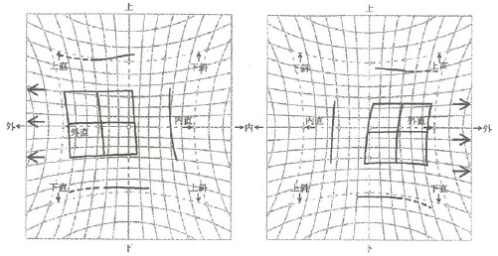
 |  | 1 | 内直筋後転の適応
 |  | 2 | あご引きの自然頭位
 |  | 3 | Worth4灯試験で交差性複視 | 正解
 |  | 4 | 基底外方プリズム眼鏡の適応
 |  | 5 | 交代プリズム遮閉試験で右眼上斜視
視能訓練士 | 2016 | 眼疾病学 |  | 2016_co_16_pm051
 |  | 垂直眼球運動に関わるのはどれか。
 |  | 1 | 赤 核
 |  | 2 | 大脳脚
 |  | 3 | 内側縦束
 |  | 4 | 傍正中橋網様体
 |  | 5 | 内側縦束吻側間質核 | 正解
視能訓練士 | 2016 | 弱視 |  | 2016_co_16_pm052
 |  | 健眼遮閉を行わないのはどれか。
 |  | 1 | 斜視弱視
 |  | 2 | 不同視弱視
 |  | 3 | 屈折異常弱視 | 正解
 |  | 4 | 微小斜視弱視
 |  | 5 | 形態覚遮断弱視
視能訓練士 | 2016 | 弱視 |  | 2016_co_16_pm053
 |  | 屈折異常に対し眼鏡を常用しても視力向上がみられない。 原因を調べる上で有用なのはどれか。2つ選べ。
 |  | 1 | EMG
 |  | 2 | ENG
 |  | 3 | ERG | 正解
 |  | 4 | OCT | 正解
 |  | 5 | OKN
視能訓練士 | 2016 | 眼科薬理学 |  | 2016_co_16_pm054
 |  | 調節麻痺薬の副作用でないのはどれか。
 |  | 1 | 幻 覚
 |  | 2 | 多 尿 | 正解
 |  | 3 | 発 熱
 |  | 4 | 運動失調
 |  | 5 | 顔面紅潮
視能訓練士 | 2016 | ロービジョン |  | 2016_co_16_pm055
 |  | 視覚障害の身体障害認定に用いられる指標はどれか。2つ選べ。
 |  | 1 | V/4
 |  | 2 | Ⅲ/4
 |  | 3 | Ⅰ/4 | 正解
 |  | 4 | Ⅰ/3
 |  | 5 | Ⅰ/2 | 正解
視能訓練士 | 2016 | 斜視【斜視検査】 |  | 2016_co_16_pm056
 |  | 抑制の検査でないのはどれか。
 |  | 1 | ポラテスト
 |  | 2 | Worth4灯試験
 |  | 3 | Bagolini線条試験
 |  | 4 | レッドフィルタラダー検査
 |  | 5 | ニューアニセイコニアテスト | 正解
視能訓練士 | 2016 | 斜視【斜視治療】 |  | 2016_co_16_pm057
 |  | 斜視と光学的視能矯正の組合せで正しいのはどれか。2つ選べ。
 |  | 1 | 微小斜視 -- 遠視低矯正
 |  | 2 | 感覚性外斜視 -- 基底内方プリズム
 |  | 3 | 部分調節性内斜視 -- 完全屈折矯正+基底外方プリズム | 正解
 |  | 4 | 屈折性調節性内斜視 -- 完全屈折矯正 | 正解
 |  | 5 | 非屈折性調節性内斜視 -- 基底外方プリズム
視能訓練士 | 2016 | 斜視【斜視治療】 |  | 2016_co_16_pm058
 |  | 3点カード＜3dot card＞で誤っているのはどれか。
 |  | 1 | 家庭訓練である。
 |  | 2 | 輻湊訓練に使用する。
 |  | 3 | 斜視の状態で使用する。 | 正解
 |  | 4 | 眼位の観察が必要である。
 |  | 5 | 耳側網膜と鼻側網膜の両側が刺激できる。
視能訓練士 | 2016 | 両眼視機能と眼球運動 |  | 2016_co_16_pm059
 |  | 左への顔回しと右への頭部傾斜で上下偏位が顕著になるのはどれか。
 |  | 1 | 右眼上直筋麻痺 | 正解
 |  | 2 | 右眼上斜筋麻痺
 |  | 3 | 右眼下直筋麻痺
 |  | 4 | 左眼上斜筋麻痺
 |  | 5 | 左眼下直筋麻痺
視能訓練士 | 2016 | ロービジョン |  | 2016_co_16_pm060
 |  | 患者のニーズと選定する光学的補助具の組合せで適切でないのはどれか。
 |  | 1 | 値札を見たい -- 手持ち式ルーペ
 |  | 2 | 視野を広げたい -- 凸レンズ | 正解
 |  | 3 | 両手を使いたい -- ハイパワープラス眼鏡
 |  | 4 | 駅の料金表を見たい -- 単眼鏡
 |  | 5 | まぶしさを軽減したい -- 遮光眼鏡
視能訓練士 | 2016 | 斜視【斜視治療】 |  | 2016_co_16_pm061
 |  | 内方回旋斜視に対する手術はどれか。
 |  | 1 | 下斜筋前方移動
 |  | 2 | 下直筋耳側移動 | 正解
 |  | 3 | 外直筋下方移動
 |  | 4 | 上直筋耳側移動
 |  | 5 | 上斜筋腱前部前転
視能訓練士 | 2016 | 斜視【斜視治療】 |  | 2016_co_16_pm062
 |  | 斜視手術で侵襲を受けないのはどれか。
 |  | 1 | 強 膜
 |  | 2 | 結 膜
 |  | 3 | 渦静脈
 |  | 4 | テノン囊
 |  | 5 | 短後毛様動脈 | 正解
視能訓練士 | 2016 | 斜視【斜視検査】 |  | 2016_co_16_pm063
 |  | 内斜視に対する大型弱視鏡検査で調和性異常対応がみられたとき、他覚的斜視角の位置へのスライド提示で考えられるのはどれか。2つ選べ。
 |  | 1 | 上下に見える。
 |  | 2 | 同時視がある。
 |  | 3 | 抑制がかかる。 | 正解
 |  | 4 | 交差性に見える。 | 正解
 |  | 5 | 同側性に見える。
視能訓練士 | 2016 | 眼疾病学 |  | 2016_co_16_pm064
 |  | 顔を右に回して見る眼振の患者にプリズム療法を行うときに適切なのはどれか。 ただし、選択肢は【右 眼】 -- 【左 眼】とする。
 |  | 1 | 基底外方 -- 基底外方
 |  | 2 | 基底外方 -- 基底内方 | 正解
 |  | 3 | 基底内方 -- 基底外方
 |  | 4 | 基底内方 -- 基底内方
 |  | 5 | 基底上方 -- 基底上方
視能訓練士 | 2016 | 斜視【各型】 |  | 2016_co_16_pm065
 |  | 先天内斜視で誤っているのはどれか。
 |  | 1 | 頭位異常を伴う。
 |  | 2 | 新生児期に発症する。 | 正解
 |  | 3 | 交代性上斜位を伴う。
 |  | 4 | 斜視角が大角度である。
 |  | 5 | 視運動性眼振で鼻耳側の非対称性がみられる。
視能訓練士 | 2016 | 眼疾病学 |  | 2016_co_16_pm066
 |  | 35歳の男性。以前から夜に物が見えにくいと訴えて来院した。矯正視力は右0.5（1.0×-0.75D）、左1.0（矯正不能）。眼底写真を別に示す。 この症例の診断に有用な検査はどれか。
 |  | 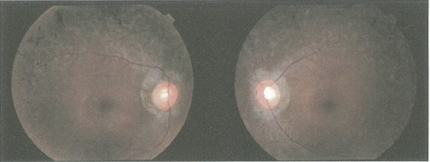
 |  | 1 | EMG
 |  | 2 | ENG
 |  | 3 | EOG
 |  | 4 | ERG | 正解
 |  | 5 | VEP
視能訓練士 | 2016 | 眼疾病学 |  | 2016_co_16_pm067
 |  | 34歳の男性。まぶたの左右差を指摘され来院した。最近3か月は動悸、発汗および体重減少が著しい。正面写真を別に示す。 診断に必要なのはどれか。
 |  | 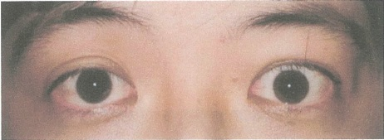
 |  | 1 | 眼軸測定
 |  | 2 | 眼球牽引試験
 |  | 3 | Hess赤緑試験
 |  | 4 | テンシロン試験
 |  | 5 | 血中甲状腺ホルモン測定 | 正解
視能訓練士 | 2016 | 生理光学 |  | 2016_co_16_pm068
 |  | 50歳の男性。近見視力障害を訴えて来院した。視力は両眼とも1.2（1.2×+1.00D）。+3.00Dの近用眼鏡で20cmまで明視可能であった。 調節力［D］はどれか。
 |  | 1 | 1
 |  | 2 | 2
 |  | 3 | 3 | 正解
 |  | 4 | 4
 |  | 5 | 5
視能訓練士 | 2016 | 斜視【斜視検査】 |  | 2016_co_16_pm069
 |  | 1歳6か月の男児。生後早期からの頭位異常を主訴に来院した。片眼を遮閉すると頭位異常は消失する。頭位の写真を別に示す。 診断に必要な検査はどれか。
 |  | 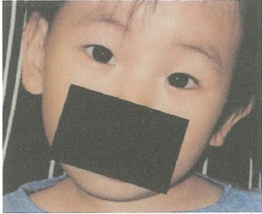
 |  | 1 | Hess赤緑試験
 |  | 2 | Hirschberg試験
 |  | 3 | Parksの3step法 | 正解
 |  | 4 | ニューサイクロテスト
 |  | 5 | プリズム遮閉試験
視能訓練士 | 2016 | 斜視【斜視検査】 |  | 2016_co_16_pm070
 |  | 6歳の女児。就学時健康診断で右眼の視力不良を指摘され来院した。視力は右0.6（0.9×+1.25D）、左1.2（矯正不能）。調節麻痺薬での完全屈折矯正下の眼位は、遠見、近見ともに顕性偏位が8⊿右眼内斜視であった。Worth4灯試験では遠見、近見ともに4灯に見えたが、そのときの眼位はわずかに右眼内斜視であった。 網膜対応はどれか。
 |  | 1 | 正常対応
 |  | 2 | 対応欠如
 |  | 3 | 調和性異常対応 | 正解
 |  | 4 | 二重対応
 |  | 5 | 不調和性異常対応
視能訓練士 | 2016 | 眼疾病学 |  | 2016_co_16_pm071
 |  | 19歳の女性。コンタクトレンズを装用したまま就寝したところ、両眼の激しい眼痛と流涙を生じて来院した。フルオレセイン染色後の左眼前眼部写真を別に示す。 観察される所見はどれか。
 |  | 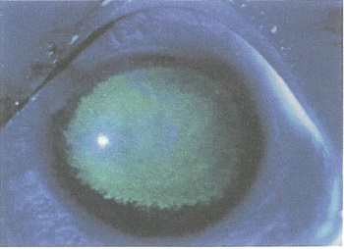
 |  | 1 | 角膜穿孔
 |  | 2 | 虹彩萎縮
 |  | 3 | 糸状角膜炎
 |  | 4 | 角膜新生血管
 |  | 5 | 角膜上皮びらん | 正解
視能訓練士 | 2016 | 斜視【斜視検査】 |  | 2016_co_16_pm072
 |  | 8歳の男児。公園で転倒し顔面を打撲した。その後から物が2つに見えると訴えて来院した。上方視の写真（A）と眼窩部CT（B）を別に示す。 複視の原因となっている筋はどれか。
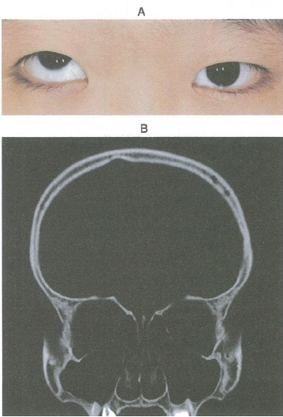
 |  | 1 | 左下直筋 | 正解
 |  | 2 | 左上斜筋
 |  | 3 | 右下斜筋
 |  | 4 | 右下直筋
 |  | 5 | 右上直筋
視能訓練士 | 2016 | 斜視【斜視治療】 |  | 2016_co_16_pm073
 |  | 6歳の女児。眼位異常のために来院した。9方向眼位写真を別に示す。 左眼に対する手術で正しいのはどれか。2つ選べ。
 |  | 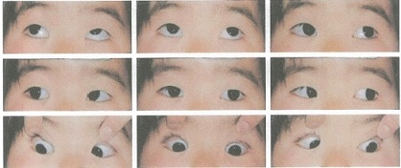
 |  | 1 | 下斜筋後転 | 正解
 |  | 2 | 下直筋後転
 |  | 3 | 外直筋後転 | 正解
 |  | 4 | 上直筋短縮
 |  | 5 | 内直筋後転
視能訓練士 | 2016 | 眼疾病学 |  | 2016_co_16_pm074
 |  | 68歳の男性。昨日の夕方から視野が見えづらいと訴えて来院した。20年来の糖尿病治療歴がある。視力は右0.6（0.7×+0.50D=cyl-1.25D90°）、左0.3（0.8×+0.75D=cyl-1.00D90°）。前眼部所見として初期白内障を認めた。当日施行した頭部MRI（A）を別に示す。右後頭葉に所見を認める。 別に示す視野検査の結果（B）のうち、この患者のものはどれか。
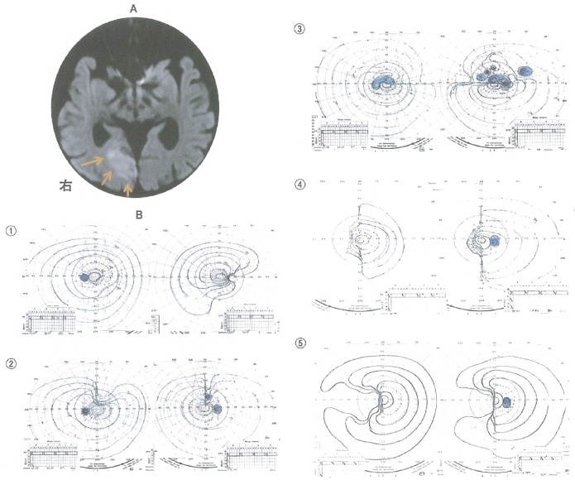
 |  | 1 | ①
 |  | 2 | ②
 |  | 3 | ③
 |  | 4 | ④ | 正解
 |  | 5 | ⑤
視能訓練士 | 2016 | 斜視【斜視治療】 |  | 2016_co_16_pm075
 |  | 19歳の女性。試験前など睡眠不足になると黒板の字がぼやけて見えないと訴え来院した。視力は右1.2（1.2×+0.75D）、左1.0（1.2×+0.50D）、両眼では0.04（1.2×-7.50D）。交代プリズム遮閉試験では遠見で35⊿の外斜である。 適切なのはどれか。
 |  | 1 | 休 養
 |  | 2 | 輻湊訓練
 |  | 3 | 外直筋後転 | 正解
 |  | 4 | 近視矯正眼鏡
 |  | 5 | 内直筋A型ボツリヌス毒素注射

